Sheet1
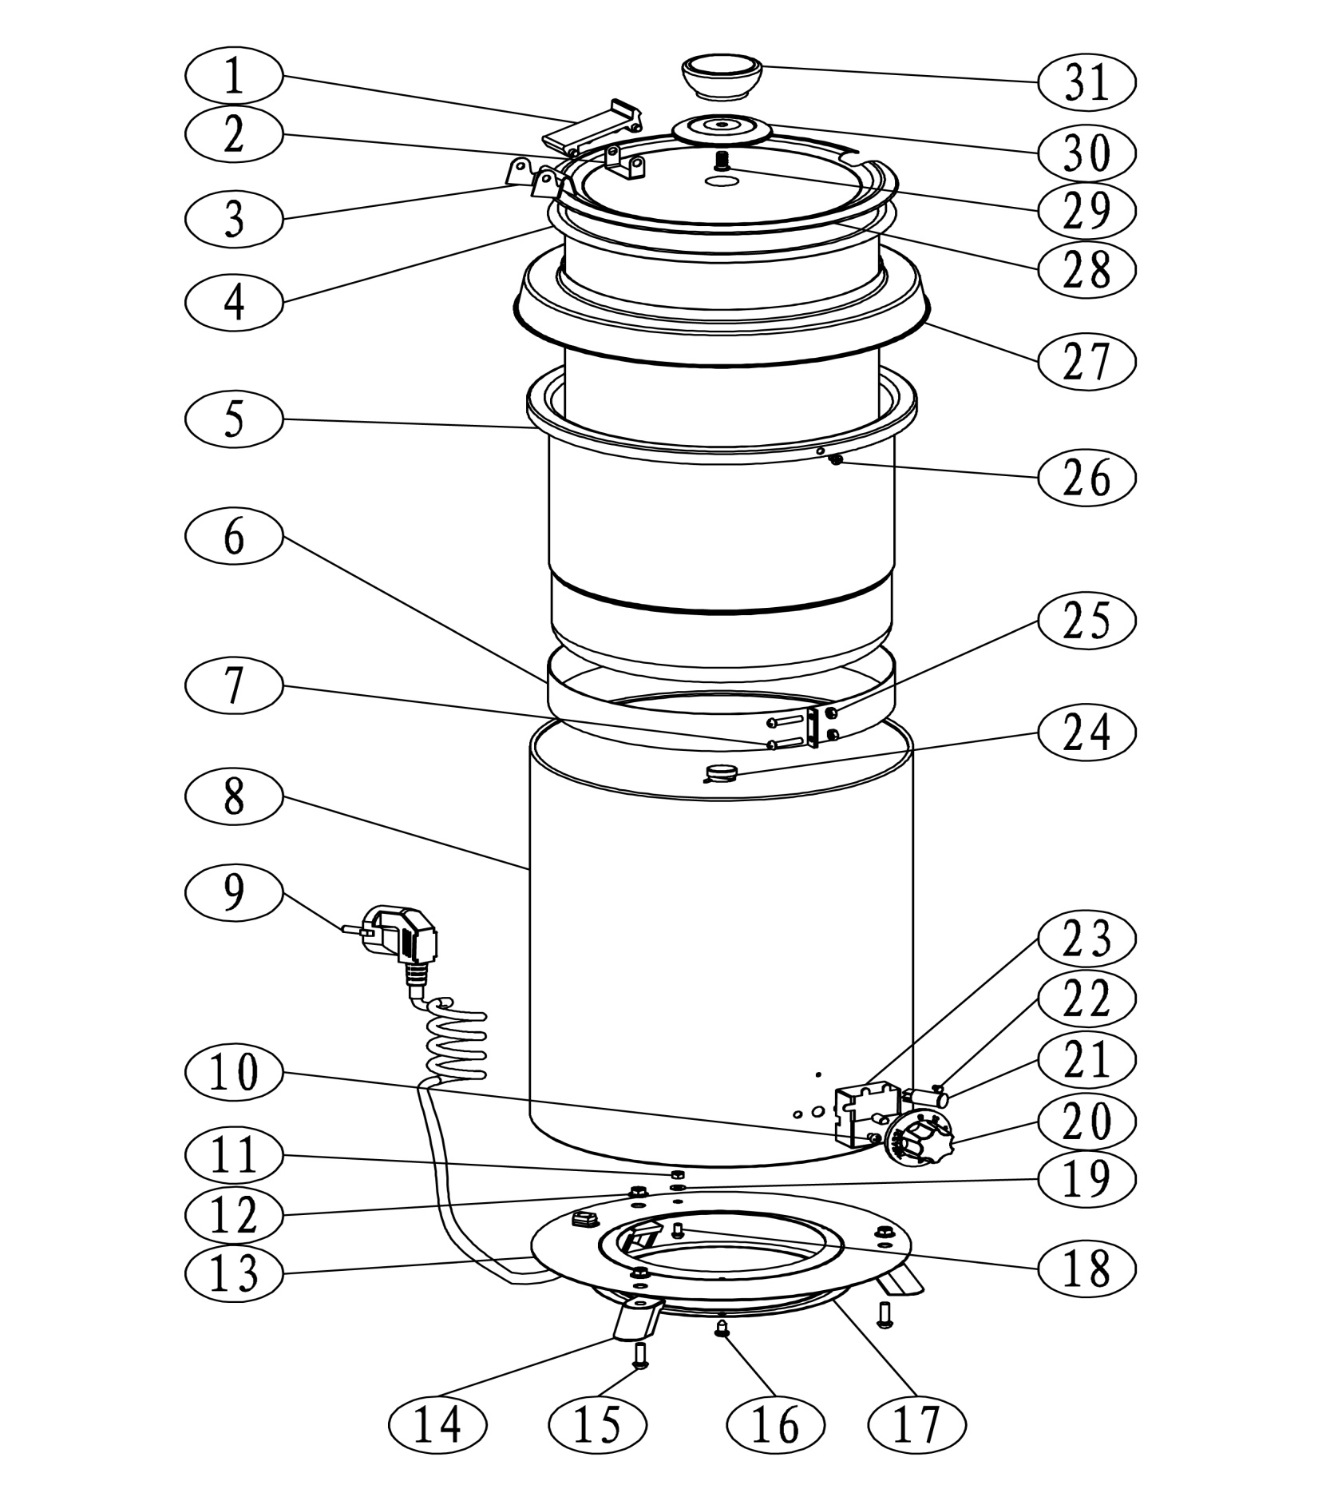

序号 | SB5700 代号 | 名 称 | 规 格 | 数量 | 2013美元出口单价
1 | 3.SB600005020101 | 汤锅铰链 |  | 1 | 0.6
3 | 2.SB570001060601 | 大挂耳 | SB5700-01-06 | 1 | 0.4
4 | 2.SB570001070701 | 小内胆 | SB5700-01-07 | 1 | 6.9
5 | 2.SB570001090201 | 小铝桶 | SB5700-01-09 | 1 | 5.9
6 | 1.07.H-0051007 | 加热圈 | SB-5700系列/H-005/110V/300W | 1 | 3.5
7
8 | 2.SB570002Z | 焊接桶身 | SB5700-01-10 | 1 | 6.3
13 | 2.SB570001110101 | 焊接底板 | SB5700-01-11 | 1
9 | 1.01.01.19231101 | 电源线及插头 | 美式SJTO/3*16AGW*1850/黑色 | 1 | 1.9
10 | 4.01.M04006GBT818126 | 不锈钢十字槽盘头螺钉 | M4*6 | 1
11 | 4.01.M04GBT6170126 | 不锈钢六角螺母 | M4 | 1
12 | 4.01.M05GBT6177_1126 | 不锈钢六角法兰面螺母 | M5 | 3 | 0.2
14 | 3.0000264 | 汤锅小方脚 | 5.7L | 3 | 0.4
15 | 4.01.M05016GBT819_1036 | 普通碳钢/镀锌/十字槽沉头螺钉 | M5*16 | 3
16 | 4.01.M04_2009_5GBT845126 | 不锈钢十字槽盘头自攻螺钉 | M4.2-9.5 | 3
17 | 2.SB570001120601 | 装配底板 | SB5700-01-12 | 1 | 0.8
18 | 4.01.M04006GBT818126 | 不锈钢十字槽盘头螺钉 | M4*6 | 1
19 | 4.01.D04GBT861_227 | 不锈钢外齿垫圈 | ￠4 | 1
20 | 3.0000034 | 旋钮 | 0-12 | 1 | 0.4
21 | 1.03.00020008 | 指示灯 | 110V/橘黄带线 | 1 | 0.5
22 | 3.SB600018010401 | 红点 |  | 1
23 | 1.06.0001011 | 能量调节器EGO | 55.57061.010/110V/13A/EGO | 1 | 8.5
24 | 1.06.95141232101 | 温控器 | KSD301-B1GM/95°/125V/15A/180° | 1 | 0.7
25
26 | 4.01.M03_901GBT846126 | 不锈钢/十字槽沉头自攻螺钉 | M3.9*13 | 2
27 | 2.SB570001080601 | 沿盖 | SB5700-01-08 | 1 | 5.2
2 | 2.SB570001040601 | 小挂耳 | SB5700-01-04 | 1 | 3.7
28 | 2.SB570001030602 | 盖 | SB5700-01-03 | 1
29 | 4.01.M06016GBT902_2126-2 | 不锈钢/点焊螺栓/不带点 | M6X16 | 1
30 | 2.SB570001020601 | 盖装饰片 | SB5700-01-02 | 1
31 | 3.SB60000301070100 | 汤锅盖顶 |  | 1

 |  | SB5700S不锈钢桶身 |  |  | 8.5

